Hardware
INSATEXT Requerimientos Técnicos ( Harware & Software ) |  |  |  |  |  | INSATEXT Análisis Comparativo Tarifas Proveedores

Nº | Nombre | Imagen | Procesador | Detalles | Garantia | Panamericana | Falabella | Exito | Mercado Libre | Katronix | Alkosto | Amazon | Speed Logic | Lenovo | Jumbo | Precio más Bajo | Proveedor precio más Bajo | Precio más Alto | Proveedor precio más Alto | Diferencia entre Precio más Alto y más Bajo | Observaciones Generales | RECOMENDACIÓN
1 | Portátil Acer Aspire Go | 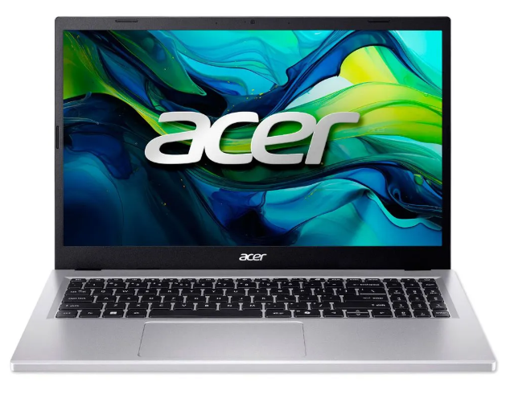 | Intel°Core i5 13420H | Intel Core i5-13420H. 8 GB o 16 GB DDR5 4800 MT/s, generalmente ampliable. SSD PCIe NVMe de 256 GB o 512 GB. 15.6" o 15.3" IPS FHD (1920x1080 o 1920x1200) antirreflejo. | 1 año de Garantia | 2,399,000.0 | 2,619,900.0 | 2,379,300.0 | 2,499,900.0 | 2,203,500.0 | 2,499,030.0 | 2,466,546.0 |  |  | 2,199,000.0 | 2,199,000.0 | Jumbo | 2,619,900.0 | Falabella | 420,900.0 | Buen rendimiento general con i5, 16 GB RAM y SSD. Adecuado para estudio y oficina, aunque menos potente que Ryzen 7. | Si
2 | Portatil Asus Vivobook 15 | 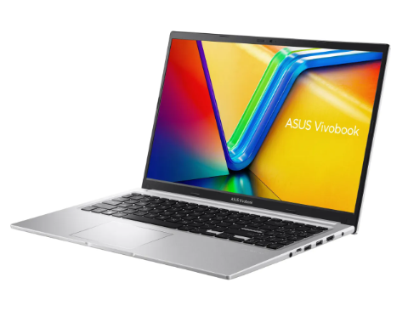 | AMD Ryzen 7 5825U | AMD Ryzen 7 AMD Ryzen 7 5825U. Capacidad de disco SSD: 512 GB. memoria RAM: 16 GB. Resolución de la pantalla: 1920 px x 1080 px. | 1 año de Garantia |  | 2,499,000.0 | 2,161,953.0 | 1,919,000.0 | 2,199,050.0 | 2,199,050.0 | 2,989,630.0 |  |  | 2,140,900.0 | 2,140,900.0 | Jumbo | 2,989,630.0 | Amazon | 848,730.0 | Alto rendimiento con Ryzen 7, buena RAM y almacenamiento. Ideal para multitarea y programas exigentes. | SI
3 | Portátil Hp 15 Fc0276la | 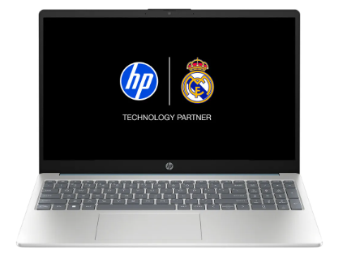 | AMD Ryzen 7 7730U | AMD Ryzen 7 7730u. Capacidad del disco duro: 512 GB. Capacidad de disco SSD: 512 GB. RAM DDR4-3200 MT/s de 16 GB (2 x 8 GB) | 1 año de Garantia |  | 2,499,000.0 | 2,950,900.0 | 2,029,900.0 | 2,990,000.0 | 2,161,070.0 |  |  |  | 2,299,000.0 | 2,161,060.0 | 0.0 | 2,990,000.0 | Katronix | 828,940.0 | quipo potente con Ryzen 7, buen almacenamiento y RAM. Funciona bien en tareas exigentes. | SI
4 | Acer Monitor de 27 pulgadas | 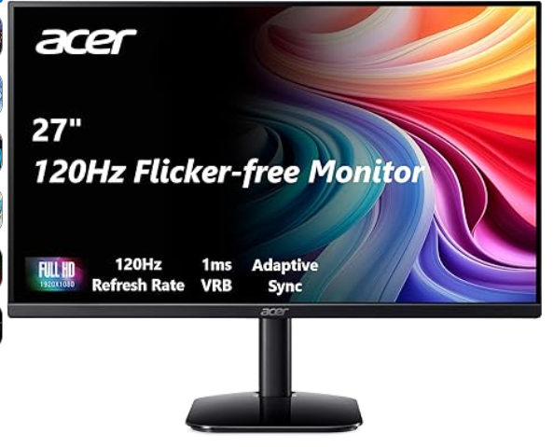 | El monitor Acer KB272 G0bi de 27" con resolución Full HD de 1920 x 1080 en una relación de aspecto de 16:9 presenta imágenes impresionantes y de alta calidad con excelentes detalles. | Pantalla FHD IPS KB272-27 pulgadas (1920 x 1080), frecuencia de actualización de hasta 120 Hz, 99% sRGB, inclinación, compatibilidad de sincronización adaptativa | 1 año de Garantia | 649,000.0 | 509,900.0 | 701,900.0 | 652,872.0 | 599,000.0 | 599,000.0 | 371,962.0 |  |  |  | 371,962.0 | Amazon | 701,900.0 | Exito | 329,938.0 | Pantalla grande y buena calidad Full HD, pero hay opciones mejores en el mercado. | NO
5 | AOC 22B35HM23 | 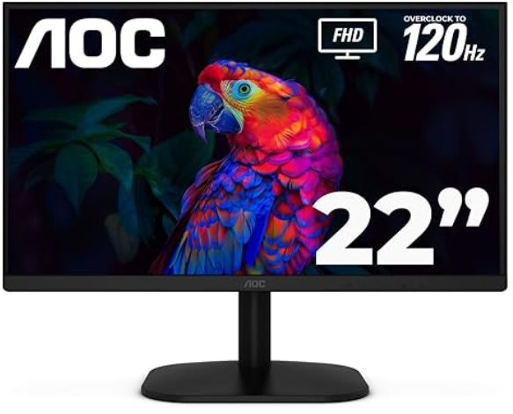 | Disfruta de este monitor de 22 pulgadas (21.5″ visible) con imágenes nítidas y claras con una resolución Full HD de 1920 x 1080, perfecto para el trabajo, multimedia y juegos ligeros. | Monitor LED de 22" Full HD (1920 x 1080) 120Hz, sincronización adaptativa, VGA y HDMI, sin parpadeo, baja luz azul, listo para HDR, compatible con VESA, ajuste de inclinación | 1 Año de Garantia |  | 279,900.0 | 272,690.0 | 257,900.0 |  |  | 241,762.0 | 289,000.0 |  |  | 241,762.0 | Amazon | 289,000.0 | Speed Logic | 47,238.0 | Monitor pequeño con buena fluidez (120 Hz), ideal para uso básico. | Si
6 | Monitor Samsung Esencial 24 Pulgadas S3 | 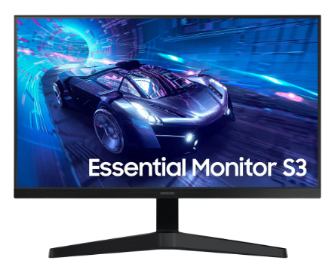 | Imágenes nítidas y vívidas desde diferentes ángulos. El distintivo ángulo de visión de 178° de ancho garantiza un brillo uniforme en toda la pantalla, para que puedas trabajar cómodamente en documentos y gráficos, independientemente de la posición de visualización. | Samsung - Monitor de computadora LED T350 de 24 pulgadas, 4ms LF24T350FHNXZA - Gris azul oscuro | 1 año de Garantia |  | 379,000.0 | 409,990.0 | 371,930.0 |  |  | 586,904.0 |  |  |  | 371,930.0 | Mercado Libre | 586,904.0 | Amazon | 214,974.0 | Buena calidad de imagen y ángulos de visión amplios. Ideal para trabajo y uso diario. | Si
7 | Seagate Barracuda ST1000dm010 1TB | 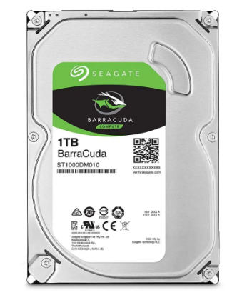 | Disco Duro de una tera interno para PC La unidad de disco duro de 1 TB, 7200 RPM | Capacidad 1 tera, Velocidad (rpm) 7200 rpm, Interfaz SATA III (6.0 Gb/s), Memoria Cache 32MB, Factor de forma 3.5', Para Ordenadores de particulares o Empresas | 1 Año de Garantia |  |  | 237,000.0 | 190,000.0 |  |  | 297,562.0 |  |  |  | 190,000.0 | Mercado Libre | 297,562.0 | Amazon | 107,562.0 | Disco duro confiable con buena capacidad y velocidad (7200 RPM). Adecuado para almacenamiento general. | Si
8 | Disco Duro Para Pc 1Tb Western Digital | 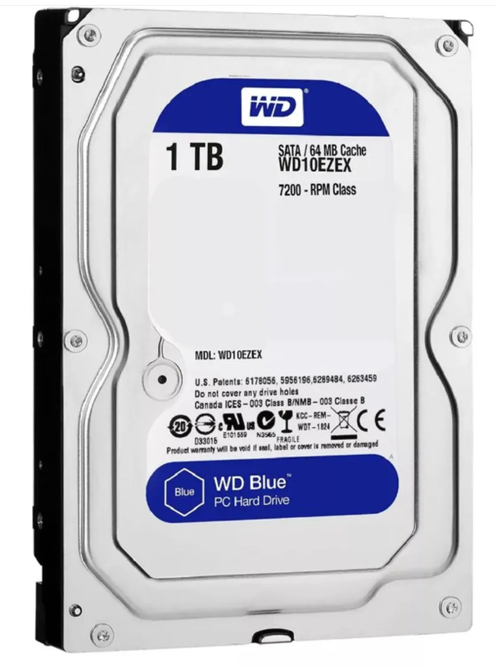 | Capacidad de almacenamiento de 1TB para guardar una gran cantidad de datos. | El WD Blue WD10EZEX se caracteriza por su eficiencia y buen funcionamiento, que sumado a su reducido consumo energético lo vuelven un disco indispensable para funciones estándar. | 1 Año de Garantia |  | 215,900.0 | 205,900.0 | 269,113.0 |  |  | 297,562.0 |  |  |  | 205,900.0 | Exito | 297,562.0 | Amazon | 91,662.0 | Buen rendimiento y bajo consumo. Ideal para uso básico y almacenamiento seguro. | Si
9 | Disco Duro Externo Portatil Toshiba 1 Tb | 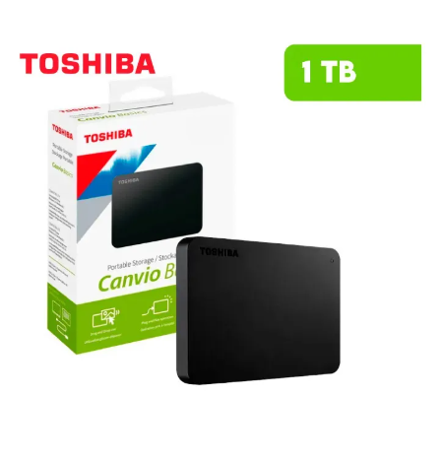 | Este HDD combina un diseño compacto y elegante con la fiabilidad que caracteriza a Toshiba, permitiéndote llevar tus archivos más importantes a donde quieras. | Capacidad de 1TB para almacenar fotos, videos, música y documentos importantes. Diseño compacto y ligero para máxima portabilidad, llévalo contigo a donde vayas. Compatible con Android, facilitando el respaldo de información desde tus dispositivos móviles. | 1 año de Garantia | 315,900.0 | 355,000.0 | 265,500.0 | 299,500.0 |  |  | 230,000.0 | 269,000.0 |  |  | 230,000.0 | Amazon | 355,000.0 | Falabella | 125,000.0 | Compacto y portátil, fácil de transportar. Ideal para copias de seguridad. | Si
10 | Bluehost |  | Servicio de hosting web que ofrece alojamiento compartido, VPS y servidores dedicados para páginas web y aplicaciones en línea. | Incluye registro de dominio, correos electrónicos profesionales, certificados SSL y soporte técnico. Permite crear y administrar sitios web de forma segura y escalable. | 1 año de Garantia | 4000 (unicamente se compra en el mismo blueshot) | 4000 (unicamente se compra en el mismo blueshot) | 4000 (unicamente se compra en el mismo blueshot) | 4000 (unicamente se compra en el mismo blueshot) | 4000 (unicamente se compra en el mismo blueshot) | 4000 (unicamente se compra en el mismo blueshot) | 4000 (unicamente se compra en el mismo blueshot) | 4000 (unicamente se compra en el mismo blueshot) | 4000 (unicamente se compra en el mismo blueshot) | 4000 (unicamente se compra en el mismo blueshot) | No aplica | No aplica | No aplica | No aplica | No aplica | Servicio de hosting completo, fácil de usar y con buenas herramientas para crear y gestionar sitios web. a diferencia de las otras dos se pide un pago | No
11 | CasaOS/Ubuntu Server |  | Sistema basado en Ubuntu Server que permite convertir un equipo en servidor doméstico o en la nube de forma sencilla. | Ofrece una interfaz gráfica amigable para gestionar aplicaciones, almacenamiento y contenedores Docker. Ideal para crear servidores NAS, nube privada o entornos de desarrollo. | 1 año de Garantia | Gratis | Gratis | Gratis | Gratis | Gratis | Gratis | Gratis | Gratis | Gratis | Gratis | No aplica | No aplica | No aplica | No aplica | No aplica | Sistema flexible y gratuito para crear servidores domésticos con interfaz sencilla y buen rendimiento. | Si
12 | OpenMediaVault | 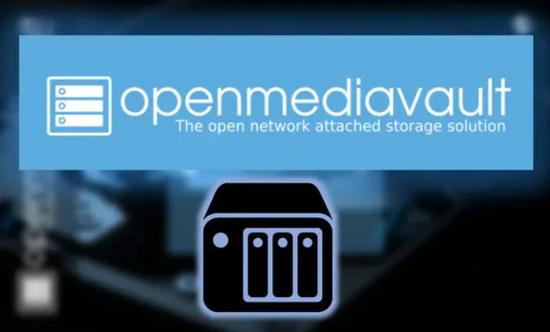 | Sistema operativo basado en Debian Linux enfocado en la gestión de almacenamiento en red (NAS). | Permite administrar discos, compartir archivos en red y centralizar datos. Es de código abierto y funciona en PCs o dispositivos como Raspberry Pi. | 1 año de Garantia | Gratis | Gratis | Gratis | Gratis | Gratis | Gratis | Gratis | Gratis | Gratis | Gratis | No aplica | No aplica | No aplica | No aplica | No aplica | Solución eficiente para almacenamiento en red, fácil de administrar y de código abierto. | SI
13 | Memoria Ram Adata Ddr4 16Gb 3200 |  | Memoria RAM Premier color verde 16GB 1x16GB Adata AD4S320016G22-SGN | Capacidad: 16 GB. Tipo de memoria: DDR4 U-DIMM. Velocidad: 3200 MHz (PC4-25600). Latencia CAS: 22. Voltaje de operación: 1.2 V, lo que reduce el consumo energético en un 20% en comparación con DDR3. | 1 año de Garantia |  | 575,900.0 | 530,900.0 | 470,000.0 |  |  | 711,767.0 |  |  |  | 470,000.0 | Mercado Libre | 711,767.0 | Amazon | 241,767.0 | Buena velocidad (3200 MHz) y bajo consumo. Ideal para mejorar el rendimiento del PC. | Si
14 | Memoria Ram Timetec 16gb |  | Timetec 16gb Ddr4 2400mhz | DDR4 3200 MHz PC4-25600 260 pines sin búfer sin ECC 1.2V CL22 Temporización 22-22-22-52 Rango dual 2Rx8 basado 1024x8 diseñado para juegos y alto rendimiento, Capacidad del módulo: 16 GB Paquete: 1x16GB Para portátil, no para computadora de escritorio | 1 año de Garantia |  |  |  | 604,707.0 |  |  | 649,396.0 |  |  |  | 604,707.0 | Mercado Libre | 649,396.0 | Amazon | 44,689.0 | Memoria confiable, adecuada para multitarea y uso exigente. Compatible con equipos modernos. | Si
15 | Memoria Ram 16Gb attech | 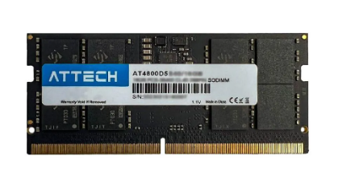 | Memoria Ram Portátil Attech Ddr4 16gb 3200mhz | Ddr4 16gb formato SODIMM, Alcanza una velocidad de 3.2 GHz. | 0 año de Garantia |  |  | 599,000.0 | 627,000.0 |  |  |  |  |  |  | 599,000.0 | Exito | 627,000.0 | Mercado Libre | 28,000.0 | Buen desempeño y velocidad (3200 MHz). Opción funcional para portátiles. | Si
16 | Tarjeta De Video Nvidia Geforce Asus Rtx 3050 Dual Oc Auto Ex 6 Gigas | 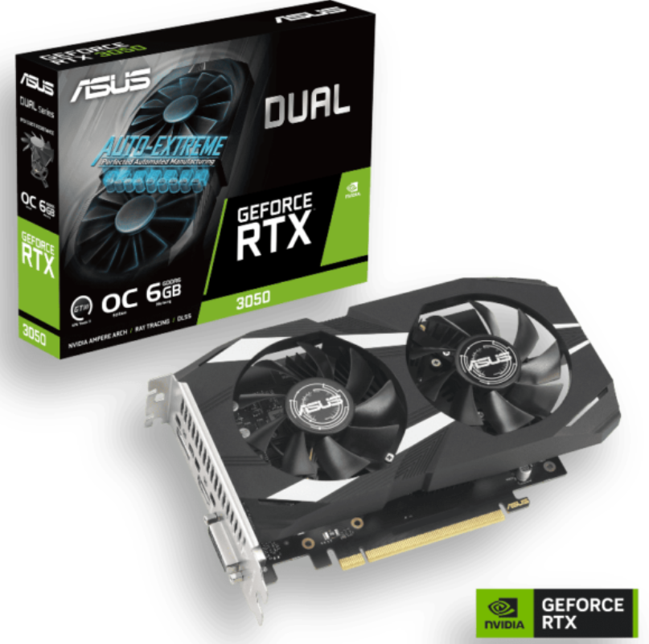 | ASUS Dual GeForce RTX™ 3050 OC Edition 6GB GDDR6 con dos potentes ventiladores Rendimiento de juegos AAA. | Memoria: 6 GB GDDR6 con una interfaz de 96 bits. Arquitectura: NVIDIA Ampere con núcleos RT de 2.ª gen y Tensor de 3.ª gen (soporta Ray Tracing y DLSS). Refrigeración: Diseño de dos ventiladores Axial-tech que optimizan el flujo de aire y reducen las turbulencias. | 1 año de Garantia |  | 1,439,900.0 |  | 1,390,000.0 |  |  | 892,762.0 | 1,169,000.0 |  |  | 892,762.0 | Amazon | 1,169,000 | Speed Logic | 276,238.0 | poder y velocidad | SI
17 | ASRock AMD Radeon RX 7600 Challenger 8 GB | 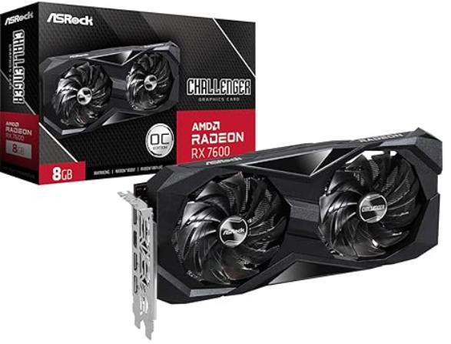 | tarjeta de video de gama media diseñada principalmente para ofrecer un alto rendimiento en juegos a resolución 1080p | Motor Gráfico: AMD Radeon RX 7600 (Arquitectura RDNA 3). Memoria: 8 GB GDDR6 con un bus de 128 bits y velocidad de 18 Gbps. Conectividad: 1 puerto HDMI 2.1 y 3 puertos DisplayPort 1.4a con DSC. | 1 año de Garantia |  |  |  | 1,489,900.0 |  |  | 1,041,562.0 |  |  |  | 1,041,562.0 | Amazon | 1,489,900.0 | Mercado Libre | 448,338.0 | mas velocidad y mas capacidad | Si
18 | Tarjeta De Video Gigabyte Radeon Rx 7600 | 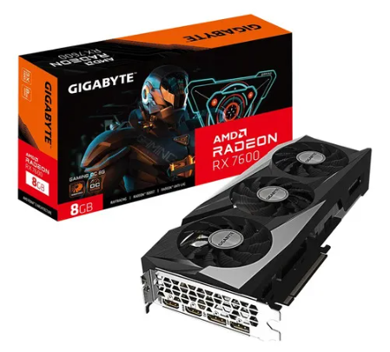 | es una tarjeta de video de gama media diseñada específicamente para ofrecer un rendimiento sólido en gaming a 1080p con configuraciones gráficas altas | Memoria VRAM: 8 GB GDDR6. Frecuencia base del núcleo de 2.25 GHz para un rendimiento óptimo en juegos. Resolución máxima de 8K para experiencias visuales impresionantes. | 1 año de Garantia |  |  |  | 1,610,000.0 |  |  | 1,483,052.0 |  |  |  | 1,483,052.0 | Amazon | 1,610,000 | Mercado Libre | 126,948.0 | lo mismo pero mas caro | NO
19 | Procesador Amd Ryzen 5600G. | 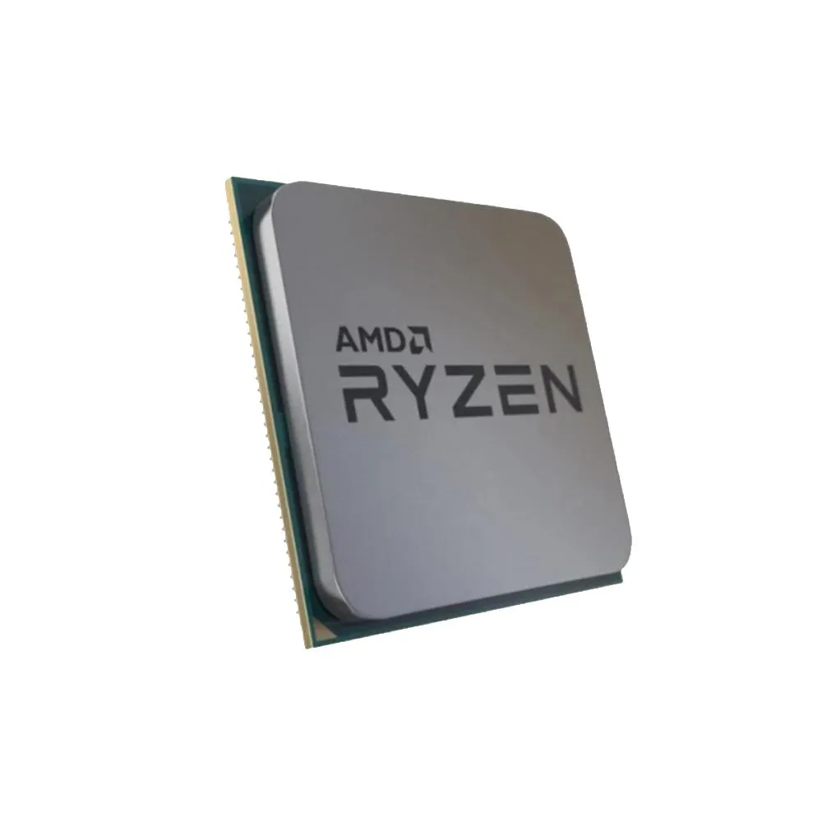 | Ryzen 3: Ideales para tareas de oficina, estudio y navegación. Ryzen 5: El mejor equilibrio precio/rendimiento para gaming y productividad diaria. Ryzen 7: Recomendados para gaming de alto nivel, streaming y creación de contenido. Ryzen 9: Diseñados para profesionales, edición de video pesada y renderizado 3D. | Modelo: 5600G. Es ideal para jugadores y creadores de contenido que requieran un instrumento de gran ejecución. Memoria caché de 16 MB, rápida y volátil. Procesador gráfico Radeon Graphics. Soporta memoria RAM DDR4. Su potencia es de 65 W. | 3 años de Garantia |  | 1,799,500.0 | 105,000.0 | 800,000 |  |  | 591,480.0 | 689,000 |  |  | 689,000.0 | Speed Logic | 1,799,500.0 | Falabella | 1,110,500.0 | velocidad gama alta | Si
20 | Qualcomm (Snapdragon) | 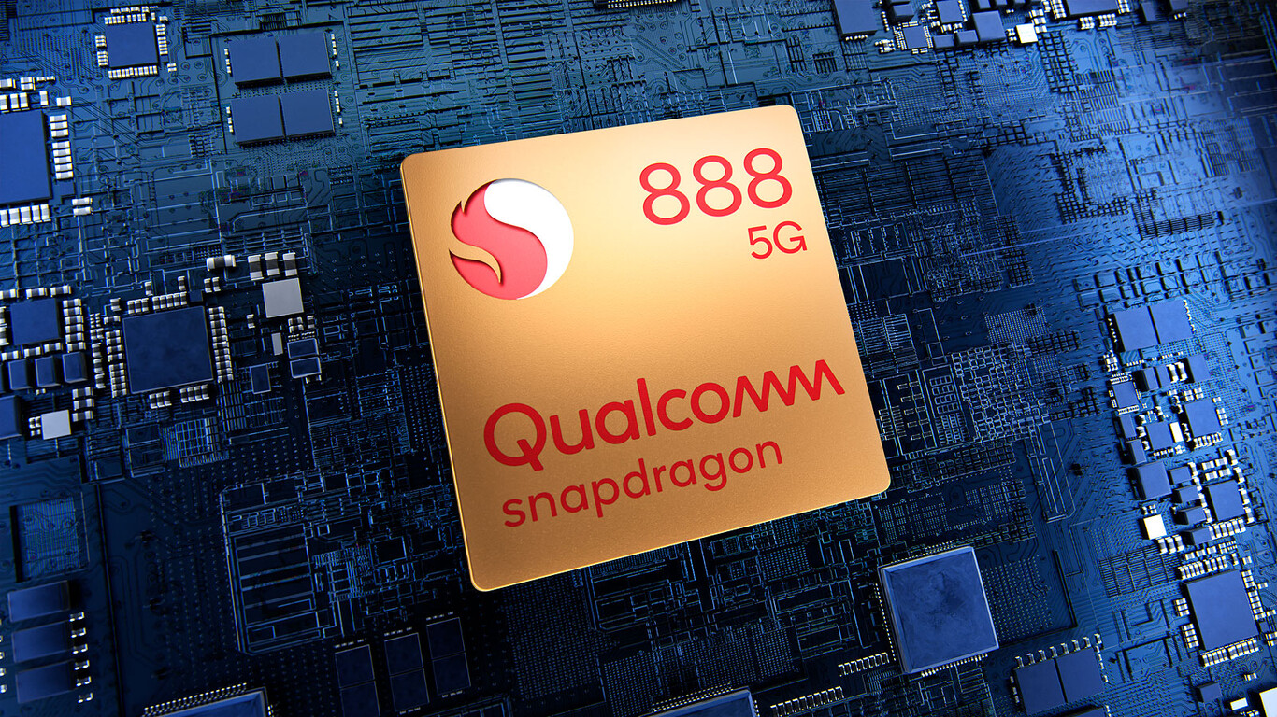 | Procesador de CPU Snapdragon870 SM8250CPU SM8250 002-AC SM8250 002AB 202-AB SM8250 002-AA SM8250 Chip de procesador móvil para teléfonos inteligentes Compre un chip y reciba un regalo de malla | Qualcomm Snapdragon es la familia líder de procesadores (SoC) basados en arquitectura ARM para dispositivos móviles y PCs Windows modernos. Destacan por integrar CPU, GPU Adreno, conectividad 5G avanzada y unidades de IA (NPU) en un solo chip, priorizando la eficiencia energética, la alta potencia gráfica y funciones de fotografía de vanguardia. | 2 años de Garantia | 1,799,900 | 679,900.0 |  |  |  |  | 596.725 | n |  | 849,900.0 | 596,725 | Amazon | 1,799.900 | Paramericana | 1,203,175.0 | la misma calidad | NO
21 | VIA C3 | 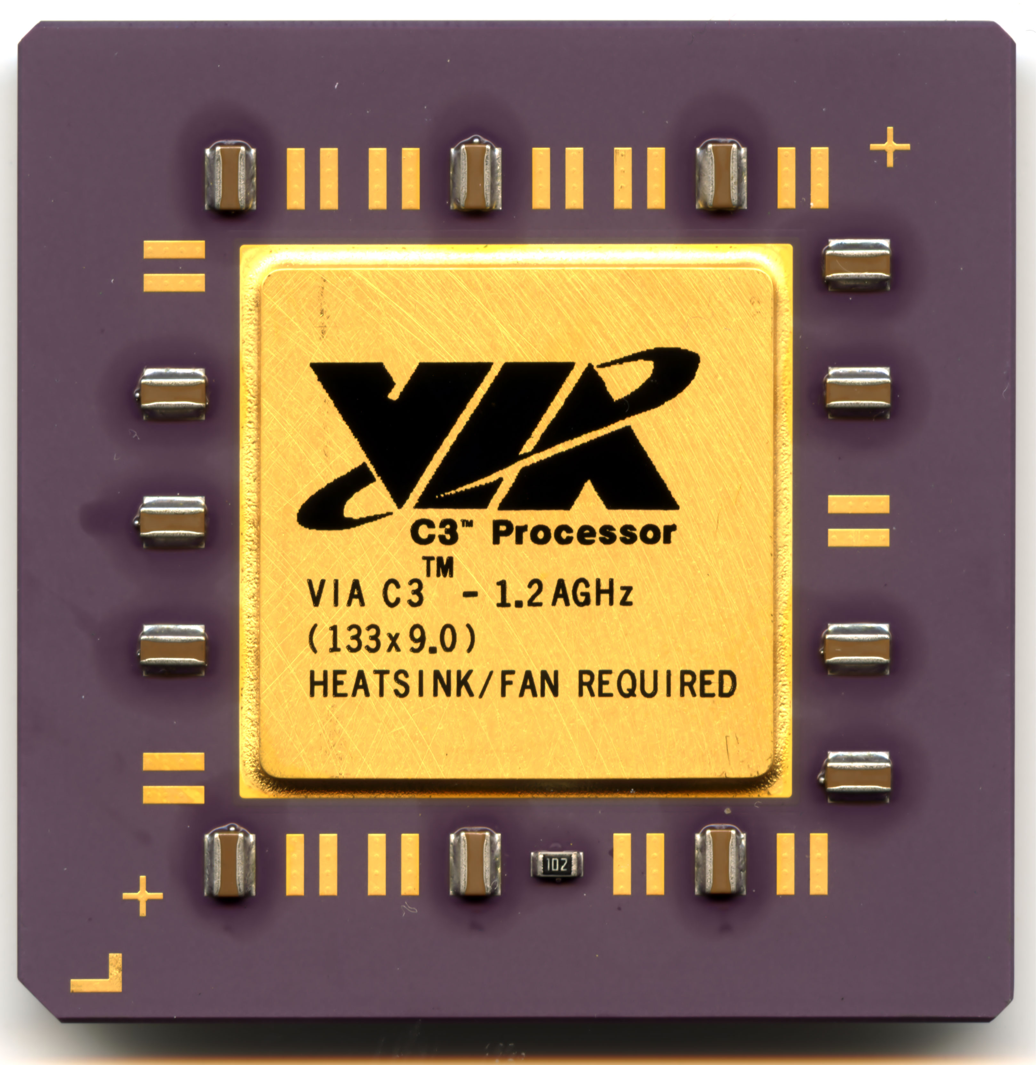 | Arquitectura: Basados en x86 (32 y 64 bits), compatibles con plataformas Windows y Linux. Eficiencia: Diseñados para ofrecer un bajo TDP (Thermal Design Power), ideados para sistemas que requieren disipación de calor eficiente. Seguridad: Incluyen tecnología VIA PadLock, un motor criptográfico por hardware para cifrado AES rápido. | VIA Nano / Nano X2 / Nano E-Series: Diseñados para ofrecer un mayor rendimiento manteniendo la eficiencia. Los VIA Nano X2, por ejemplo, son procesadores de doble núcleo fabricados en 40nm, con arquitectura de 64 bits y diseño "pin-a-pin" compatible con las series anteriores para facilitar la actualización. VIA C7 / C7-D: Procesadores de 2 núcleos basados en la arquitectura VIA CoolStream, conocidos por su alta eficiencia en disipación de calor y bajo consumo (algunos modelos populares por ser considerados "verdes" o de bajo impacto ambiental). | 1 año de Garantia |  |  |  | 441,781.0 |  |  | 600,000.0 | 700,000.0 | 300,000 |  | 300,000 | Lenovo | 700,000 | Speed Logic | 400,000 | Con la misma clidad | No
22 | Teclado USB Genius Smart KB-100 | 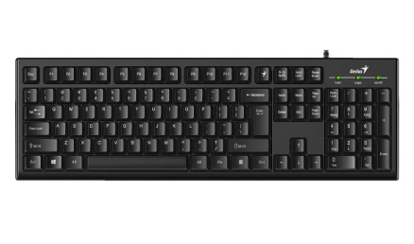 | Diseño comodo con arquitectura de membrana para una escritura suave y silenciosa | Genius Tecla - Permite asignar funciones personalizadas a F1 - F12 Keys, Teclas cilíndricas que ofrecen una experiencia de uso cómoda. Interfaz USB para fácil conexión con dispositivos.Peso ligero de 450 g, ideal para transporte y uso diario. | 1 año garantia |  | 39,900.0 | 70,000.0 | 38,402.0 |  |  | 70,791.0 |  |  |  | 38,402.0 | Mercado Libre | 70,791.0 | Amazon | 32,389.0 | calidad y mas vida en las teclas | Si
23 | Teclado HP Alámbrico 150 |  | teclado alámbrico de tamaño completo diseñado para ofrecer una experiencia de escritura cómoda y silenciosa, ideal para entornos de oficina o estudio. | Incluye 12 combinaciones de atajos con la tecla FN para funciones rápidas. Su estructura delgada y ligeramente inclinada busca reducir la fatiga durante sesiones prolongadas. No requiere controladores adicionales; basta con conectarlo al puerto USB para que comience a funcionar. Cuenta con luces para Bloq Mayús, Bloq Num y Bloq Despl. | 1 año garantia | 59,900.0 |  | 39,900.0 | 79,900.0 | 59,900.0 | 59,900.0 |  |  |  | 51,900.0 | 51,900.0 | Jumbo | 79,900.0 | Mercado Libre | 28,000.0 | Calidad y menos vida de producion | No
24 | Maxell Teclado Alambrico Kb-90 |  | teclado alámbrico de diseño básico y funcional, ideal para tareas de oficina, estudio o uso diario en el hogar. Se destaca por su sencillez, durabilidad y un sistema de protección contra accidentes comunes con líquidos | Arquitectura de membrana que ofrece una escritura silenciosa. peso del teclado: 550 g fácil de transportar. Resistente a salpicaduras que protege ante accidentes. Ancho del teclado: 43 cm que ahorra espacio en el escritorio. | 1 año garantia |  | 43,900.0 | 43,900.0 | 43,900.0 |  |  |  |  |  |  | 43,900.0 | Falabella | 43,900.0 | Exito | 0.0 | La buena calidad de el teclado | Si
25 | Mouse inalámbrico Logitech M170 |  | mouse inalámbrico compacto y económico, diseñado principalmente para la portabilidad y el uso diario en tareas de oficina | Es inalámbrico. Orientación de la mano: ambidiestro. Puede conectarse a cualquier dispositivo a través de receptor USB. Tipo de alimentación inalámbrica: pilas. Resolución de 1000dpi. Con sensor óptico | 1 año garantia | 51,900.0 | 39,900.0 | 49,800.0 | 53,900.0 | 54,900.0 | 54,900.0 | 40,734.0 | 47,000.0 |  | 57,900.0 | 54,900.0 | Alkosto | 40,734.0 | Amazon | 14,166.0 | la velocidad es extravagante | No
26 | Mouse Dell MS116 negro |  | Es un periférico de entrada básico y confiable, diseñado principalmente para entornos de oficina y uso doméstico diario | Cable USB tipo A con una longitud de 1.8 metros. Compatibilidad con Windows 10. 7. 8.1. 11. Linux. Chrome OS. Android. Resolución del sensor de 1000 dpi para precisión. Tecnología del sensor BlueTrack óptico. | 1 año garantia |  | 44,700.0 | 29,500.0 | 43,550.0 |  |  | 31,582.0 |  |  |  | 29,500.0 | exito | 44,700.0 | falabella | 15,200.0 | con mas movimiento | Si
27 | Logitech M196, Mouse Inalámbrico |  | mouse inalámbrico esencial diseñado para la portabilidad y la sostenibilidad, destacando por su conectividad exclusiva vía Bluetooth Low Energy | Es inalámbrico. Puede conectarse a cualquier dispositivo a través de Bluetooth. Tipo de alimentación inalámbrica: pilas. Resolución de 1000dpi. Con sensor óptico | 1 año garantia |  |  | 57,900.0 | 64,900.0 | 59,900.0 | 59,900.0 | 55,242.0 | 53,900.0 |  |  | 55,242.0 | amazon | 64,900.0 | mercado libre | 9,658.0 | calidad con menos movimiento | No

 |  |  |  |  | Plazo Entrega de Proveedor (Plazo Máximo Entrega en días) | 1 | 7 | 10 | 6 | 1 | 7 | 12 | 5 | 7 | 8
 |  |  |  |  | Cantidad Mínima Pedido de Proveedor | 1 | 1 | 1 | 1 | 1 | 1 | 1 | 1 | 1 | 1
 |  |  |  |  | Plazo Pago Proveedor en días | 30 | 60 | 90 | 15 | 30 - 60 | 30 - 60 - 90 | 30 | 30 | 30 | 30

Software
 |  |  |  |  |  | INSATEXT Análisis Comparativo Tarifas Proveedores

Nº | Nombre | Imagen | Procesador | Detalles | Garantia | Panamericana | Falabella | Exito | Mercado Libre | Katronix | Alkosto | Amazon | Speed Logic | Lenovo | Jumbo | Precio más Bajo | Proveedor precio más Bajo | Precio más Alto | Proveedor precio más Alto | Diferencia entre Precio más Alto y más Bajo |  | Observaciones Generales | RECOMENDACIÓN
1 | Microsoft Coporation (Principalmente Softrware) | 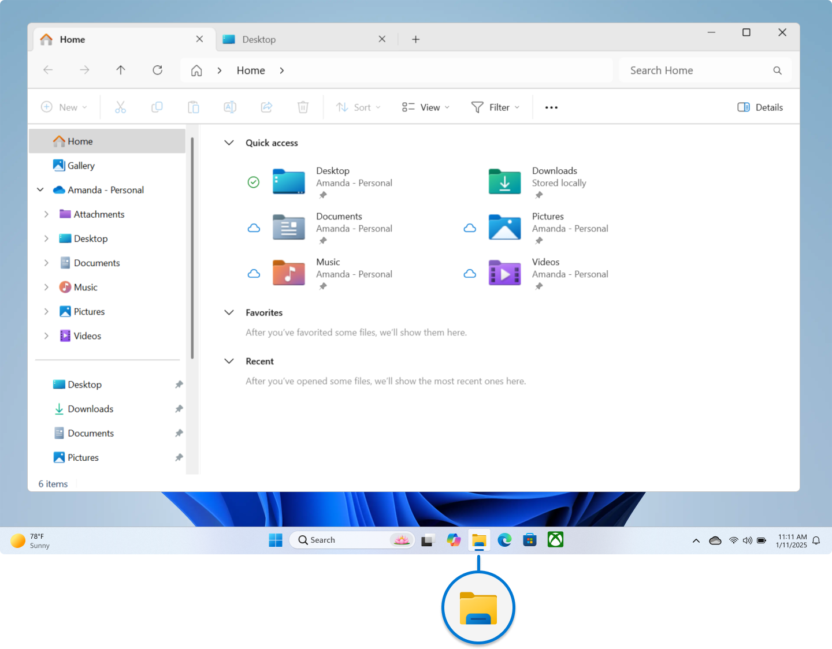 | Microsoft no tiene procesador, usa hardware del equipo. | Microsoft Corporation es empresa tecnológica que crea software, servicios y algunos dispositivos; no es un programa, sino desarrolladora de tecnología. | Software: no tiene garantía física, solo soporte y licencias. Hardware (como Xbox o Surface): sí tiene garantía limitada del fabricante. | No aplica | No aplica | No aplica | No aplica | No aplica | No aplica | No aplica | No aplica | No aplica | No aplica | no aplica | no aplica | no aplica | no aplica | no aplica | no aplica | no aplica | no aplica
2 | Canonical Ltd (Principalmente Software) | 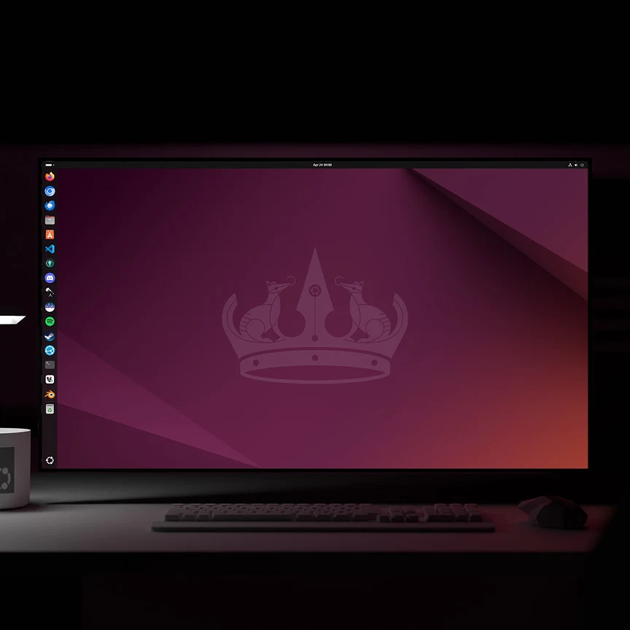 | Ubuntu no tiene procesador propio. Usa el procesador del equipo, por ejemplo: Intel Core AMD Ryzen | Ubuntu es sistema operativo de Canonical; gestiona hardware, software y recursos del equipo; funciona en computadores y servidores, usa procesador del dispositivo. | Ubuntu no tiene garantía física; ofrece soporte y actualizaciones. Canonical brinda soporte empresarial opcional mediante contratos de servicio. | No aplica | No aplica | No aplica | No aplica | No aplica | No aplica | No aplica | No aplica | No aplica | No aplica | no aplica | no aplica | no aplica | no aplica | no aplica | no aplica | no aplica | no aplica
3 | Google LLC (Principalmente software) |  | Google LLC no tiene un procesador propio en sus programas. su software usa procesadores del hardware. | Google LLC es una empresa tecnológica enfocada en software, servicios en la nube y aplicaciones. Desarrolla productos como Google Chrome, Android y herramientas en línea. También crea hardware como teléfonos Pixel y diseña procesadores como Google Tensor para sus dispositivos. | Google ofrece garantía, pero depende del producto. Software: no tiene garantía física, solo soporte y actualizaciones. Hardware (como Pixel): tiene garantía limitada del fabricante. | No aplica | No aplica | No aplica | No aplica | No aplica | No aplica | No aplica | No aplica | No aplica | No aplica | no aplica | no aplica | no aplica | no aplica | no aplica | no aplica | no aplica | no aplica

 |  |  |  |  | Plazo Entrega de Proveedor (Plazo Máximo Entrega en días) | 1 | 7 | 10 | 6 | 1 | 7 | 12 | 5 | 7 | 8
 |  |  |  |  | Cantidad Mínima Pedido de Proveedor | 1 | 1 | 1 | 1 | 1 | 1 | 1 | 1 | 1 | 1
 |  |  |  |  | Plazo Pago Proveedor en días | 30 | 60 | 90 | 15 | 30 - 60 | 30 - 60 - 90 | 30 | 30 | 30 | 30

Servicios en la Nube
INSATEXT Requerimientos Técnicos ( Harware & Software ) |  |  |  |  |  | INSATEXT Análisis Comparativo Tarifas Proveedores

Nº | Nombre | Imagen | Procesador | Detalles | Garantia | Panamericana | Falabella | Exito | Mercado Libre | Katronix | Alkosto | Amazon | Speed Logic | Lenovo | Jumbo | Precio más Bajo | Proveedor precio más Bajo | Precio más Alto | Proveedor precio más Alto | Diferencia entre Precio más Alto y más Bajo | Observaciones Generales | RECOMENDACIÓN
1 | Creative Commons (CC BY-NC) |  | No tiene procesador, es una licencia digital (CC BY-NC) | Creative Commons (CC BY-NC) es una licencia que permite usar, compartir y modificar una obra libremente, siempre que se dé crédito al autor original. Sin embargo, prohíbe el uso con fines comerciales, es decir, no se puede vender ni utilizar el contenido para generar ingresos sin autorización del creador. | La licencia Creative Commons (CC BY-NC) no ofrece garantía. El contenido se proporciona “tal cual”, sin asegurar su funcionamiento, calidad o exactitud, y el autor no se hace responsable por posibles usos o problemas derivados. |  | 279,900.0 | 272,690.0 | 257,900.0 |  |  | 241,762.0 | 289,000.0 |  |  | 241,762 | Amazon | 289,000.0 | Speed Logic | 47,238.0 | Procesador es mas bajo | No
2 | Seagate Barracuda ST1000dm010 1TB | 0 | Disco Duro de una tera interno para PC La unidad de disco duro de 1 TB, 7200 RPM | Capacidad 1 tera, Velocidad (rpm) 7200 rpm, Interfaz SATA III (6.0 Gb/s), Memoria Cache 32MB, Factor de forma 3.5', Para Ordenadores de particulares o Empresas | 1 año de galantia |  |  | 237,000.0 | 190,000.0 |  |  | 297,562.0 |  |  |  | 190,000 | Mercado Libre | 297,562.0 | Amazon | 107,562.0 | Por velocidad y capacidad | SI
3 | Bluehost |  | Sistema basado en Ubuntu Server que permite convertir un equipo en servidor doméstico o en la nube de forma sencilla. | d | No aplica | Gratis | Gratis | Gratis | Gratis | Gratis | Gratis | Gratis | Gratis | Gratis | Gratis | No aplica | No aplica | No aplica | No aplica | No aplica | Sistema flexible y gratuito para crear servidores domésticos con interfaz sencilla y buen rendimiento. | SI
4 | Memoria Ram Adata Ddr4 16Gb 3200 | 0 | Memoria RAM Premier color verde 16GB 1x16GB Adata AD4S320016G22-SGN | DDR4 3200 MHz PC4-25600 260 pines sin búfer sin ECC 1.2V CL22 Temporización 22-22-22-52 Rango dual 2Rx8 basado 1024x8 diseñado para juegos y alto rendimiento, Capacidad del módulo: 16 GB Paquete: 1x16GB Para portátil, no para computadora de escritorio | 1 año de garantia |  | 575,900 | 530,900 | 470,000 |  |  | 711,767 |  |  |  | 470,000 | Mercado Libre | 711,767.0 | Amazon | 241,767.0 | Gran equipo pero hay de mejor calidad y mejores funcionalidades | NO
5 | Tarjeta De Video Nvidia Geforce Asus Rtx 3050 Dual Oc Auto Ex 6 Gigas | 0 | ASUS Dual GeForce RTX™ 3050 OC Edition 6GB GDDR6 con dos potentes ventiladores Rendimiento de juegos AAA. | Memoria: 6 GB GDDR6 con una interfaz de 96 bits. Arquitectura: NVIDIA Ampere con núcleos RT de 2.ª gen y Tensor de 3.ª gen (soporta Ray Tracing y DLSS). Refrigeración: Diseño de dos ventiladores Axial-tech que optimizan el flujo de aire y reducen las turbulencias. | 2 años de garantia |  | 1,439,900.0 |  | 1,390,000.0 |  |  | 892,762.0 | 1,169,000.0 |  |  | 892,762 | Amazon | 1,439,900.0 | Falabella | 547,138.0 | Es un mouse muy elegante , comodo, tecnologico escelente en la linea de desarrollo | Si
6 | VIA C3 |  | Arquitectura: Basados en x86 (32 y 64 bits), compatibles con plataformas Windows y Linux. Eficiencia: Diseñados para ofrecer un bajo TDP (Thermal Design Power), ideados para sistemas que requieren disipación de calor eficiente. Seguridad: Incluyen tecnología VIA PadLock, un motor criptográfico por hardware para cifrado AES rápido. | VIA Nano / Nano X2 / Nano E-Series: Diseñados para ofrecer un mayor rendimiento manteniendo la eficiencia. Los VIA Nano X2, por ejemplo, son procesadores de doble núcleo fabricados en 40nm, con arquitectura de 64 bits y diseño "pin-a-pin" compatible con las series anteriores para facilitar la actualización. VIA C7 / C7-D: Procesadores de 2 núcleos basados en la arquitectura VIA CoolStream, conocidos por su alta eficiencia en disipación de calor y bajo consumo (algunos modelos populares por ser considerados "verdes" o de bajo impacto ambiental). | 1 año de garantia |  |  |  | 441,781.0 |  |  | 600,000.0 | 700,000.0 | 300,000.0 |  | 300,000 | Lenovo | 700,000.0 | Speed Logic | 400,000.0 | La resolución y la caqpacidad de grabar en video en 4 k , lo hacen un gran asccesorio. | Si
7 | Teclado HP Alámbrico 150 | 0 | teclado alámbrico de tamaño completo diseñado para ofrecer una experiencia de escritura cómoda y silenciosa, ideal para entornos de oficina o estudio. | Incluye 12 combinaciones de atajos con la tecla FN para funciones rápidas. Su estructura delgada y ligeramente inclinada busca reducir la fatiga durante sesiones prolongadas. No requiere controladores adicionales; basta con conectarlo al puerto USB para que comience a funcionar. Cuenta con luces para Bloq Mayús, Bloq Num y Bloq Despl. | 2 años de garantia | 59,900.0 |  | 39,900.0 | 79,900.0 | 59,900.0 | 59,900.0 |  |  |  | 51,900.0 | 39,900.0 | Exito | 79,900.0 | Mercado Libre | 40,000.0 | Excelente producto diseñado para la linea de desarrollo | Si
8 | Mouse Dell MS116 negro | 0 | mouse inalámbrico esencial diseñado para la portabilidad y la sostenibilidad, destacando por su conectividad exclusiva vía Bluetooth Low Energy | Es inalámbrico. Puede conectarse a cualquier dispositivo a través de Bluetooth. Tipo de alimentación inalámbrica: pilas. Resolución de 1000dpi. Con sensor óptico | 1 año de garantia |  | 44,700.0 | 29,500.0 | 43,550.0 |  |  | 31,582.0 |  |  |  | 29,500.0 | Exito | 44,700.0 | Falabella | 15,200.0 | Sin duda alguna de las mejores recomendaciones | Si
9
10 | Canonical Ltd (Principalmente Software) |  | Ubuntu no tiene procesador propio. Usa el procesador del equipo, por ejemplo: Intel Core AMD Ryzen | Ubuntu es sistema operativo de Canonical; gestiona hardware, software y recursos del equipo; funciona en computadores y servidores, usa procesador del dispositivo. | Ubuntu no tiene garantía física; ofrece soporte y actualizaciones. Canonical brinda soporte empresarial opcional mediante contratos de servicio. |  |  |  |  |  |  |  |  |  |  | Gratis | no aplica | no aplica | no aplica | no aplica |  | Si
11 | Google LLC (Principalmente software) |  | Google LLC no tiene un procesador propio en sus programas. su software usa procesadores del hardware. | Google LLC es una empresa tecnológica enfocada en software, servicios en la nube y aplicaciones. Desarrolla productos como Google Chrome, Android y herramientas en línea. También crea hardware como teléfonos Pixel y diseña procesadores como Google Tensor para sus dispositivos. | Google ofrece garantía, pero depende del producto. Software: no tiene garantía física, solo soporte y actualizaciones. Hardware (como Pixel): tiene garantía limitada del fabricante. |  |  |  |  |  |  |  |  |  |  | Gratis | no aplica | no aplica | no aplica | no aplica |  | Si
12 | Microsoft Coporation (Principalmente Softrware) |  | Microsoft no tiene procesador, usa hardware del equipo. | Microsoft Corporation es empresa tecnológica que crea software, servicios y algunos dispositivos; no es un programa, sino desarrolladora de tecnología. | Software: no tiene garantía física, solo soporte y licencias. Hardware (como Xbox o Surface): sí tiene garantía limitada del fabricante. | Gratis | Gratis | Gratis | Gratis | Gratis | Gratis | Gratis | Gratis | Gratis | Gratis | Gratis | no aplica | no aplica | no aplica | no aplica | no aplica | Si
13
14
 |  |  |  |  | Plazo Entrega de Proveedor (Plazo Máximo Entrega en días) | 1.00 € | 7.00 € | 10.00 € | 6.00 € | 1.00 € | 7.00 € | 12.00 € | 5.00 € | 7.00 € | 8.00 €
 |  |  |  |  | Cantidad Mínima Pedido de Proveedor | 1.00 € | 1.00 € | 1.00 € | 1.00 € | 1.00 € | 1.00 € | 1.00 € | 1.00 € | 1.00 € | 1.00 €
 |  |  |  |  | Plazo Pago Proveedor en días | 30.00 € | 60.00 € | 90.00 € | 15.00 € | 30 - 60 | 30 - 60 - 90 | 30.00 € | 30.00 € | 30.00 € | 30.00 €

